개요
바벨메디슨 3주 피킹 프로그램

1.사랑하는 기말형님 편의상 편하게 말하겠습니다.
본프로그램은 피킹프로그램입니다. 간단히 말해서 마무리 프로그램입니다 .형님도 아시다시피
시합이 다가오면 시합당일날 썡쌩한 컨디션을 위해 운동의 강도는 줄이되, 힘은 그대로 남겨야합니다.
아무리 훈련을 빡세게해도 시합당일날 지쳐있다면 그건 망한겁니다.

즉, 피킹프로그램은 힘을 기르는 방법이 아니라, 자신의 100%컨디션을 내기 위한 방법입니다.
힘을 기르는 방법이 아닙니다.

RPE x는 (10-x회) 가능하다는 의미입니다.
예를 들어서 알피이 10이면 10-10은 0, 즉 0번 더들수있다는거고
알피이 9면 10-9는 1 한번 더들수있습니다.
알피이 8이면 10-8은 2. 즉 두번더들수 있습니다.
실례를 들면, 5알엠으로 2회를 하고 운동을 접었다면. 그상황에서 3번을 더 들수있기에 알피이 7상태입니다.
일반적으로 스트렝스프로그램 기준 알피이는 7.8.9.10까지만 체크합니다. 그이하는 특정목적이 없는 이상 의미가 없습니다.

우선 RPE에 대해서 설명해보겠습니다. RPE는 특정무게가 아니라 상태입니다.ㅇ
예를 들어서 원알엠이 100인 사람이 있습니다. 이사람이 평상시에는 원알엠 100이 가능하지만
전날 술을 많이 마셨다거나 한다면, 몸의 컨디션이 구려져서 원알엠의 50퍼가 될수도 있습니다.
반대로 이상하게 컨디션이 엄청 좋다면 원알엠이 150이 될수 있겠죠.

일반적으로 원알엠의 95퍼로 1회했을때가 알피이 9라고 합니다. 한번 더할수있단느 의미입니다.
컨디션이 평범할떄 100*0.95 즉, 95킬로로 1회들었을떄가 알피이9 입니다.
그러나 컨디션이 구려서 원알엠이 50이 된상태라면 50*0.95로 1회 든 상태가 알피이 9이빈다.
역으로 컨디션이 좋아서 원알엠이 150이 된상태라면 150*0.95, 즉 135로 1회 들었을떄가 알피이 9입니다.
무게는 다 다르지만 상태는 전부다 알피이 9로 같습니다.

이프로그램은 주4일 운동합니다. 다만 정해진 요일은 없습니다. 월수금일을 해도 좋고 월화 목금을 해도 좋습니다.
월화수목 같은 미친짓만 안하면 됩니다.

프로그램 설명해보겠습니다.


 | 본프로그램은 순서에 파란색인놈과 초록색인놈이 있습니다.
 | 파란색인놈은 첫세트가 전부다 1회1셋인데 이방법으로 그날의 컨디션을 체크합니다.
 | 제가 기본으로 세팅한 무게보다 가벼울떄 알피이 8이 나와버린다면 어쩔수없지만,
 | 제가 설정해둔 무게가 알피이가 낮게나오면 5%씩 올리면 됩니다.
 | 예를 들어서 왼쪽에서 92가 알피이 8목표인데. 92로 했을떄. 알피이가 7이었다.? 알피이가 1이 차이나니깐
 | 92*1.05 즉. 96.6 을 올려서 다시 시도해보시면 됩니다.
 | 1회1셋. 싱글즈라면 알피이 1당 중량 5퍼센트정도 차이납니다.
 | 근데 3회이상은 알피이 진심 잘 안맞습니다. 너무 신경쓰지마세요. 파란색이 중요합니다.

열을 보면 에이.씨.이가 있습니다. 각 운동종목들의 첫번째 세트이니다. 이때는 1회 1셋씩 워밍업을 해가면서
목표 알피이가 8이 될때까지 올립니다. 그런데, 지금 스쿼트+벨트는 92킬로라고 적혀있습니다. 이건 제가 지금 무게를
100으로 설정했기 때문입니다. 일반적으로 컨디션이 보통이라면 원알엠의 92퍼로 한번 들었을때 (2번정도 더 들수있는 상태)가 RPE 8 이기 때문입니다.
그런데 역으로 저 무게보다 더 적게 들었는데 RPE가 8이 되버렸다면..? 네. 컨디션이 구린상태라는겁니다.
역으로 저 무게보다 더 무겁게 들었다면, (92보다 무겁게) 지금 컨디션이 좋거나 과거의 자신의 몸상태보다 더 힘이 쎄졌다는 의미입니다.
모든운동의 첫세트는 기준점 같은겁니다. 목표 알피이를 신경쓰시면서 1회1셋씩 올려보세요. 써져있는것보다 많이 치면 힘이 더쎄지거나 컨디션이 더좋은거고
저것보다 못치면 힘이 더 약해졌거나, 컨디션이 구리다는겁니다.

그리고 순서 에이의 운동에 그날 자기가 알피이 8이라고 느낀상태를 쓰시면 B무게가 자동으로 설정이 됩니다.
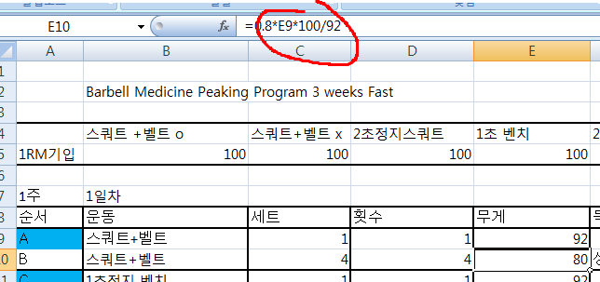

그날의 컨디션측정으로 첫세트를 이용하고, 그게 다음세트에 연동되도록 수식을 짜놨습니다.

원문을 보면 e1rm 이라는게 있습니다 .estimated 1rm 의 약자인데. 추정원알엠을 말합니다. 모든운동의 첫 세트에서
컨디션을 체크하고, 거기서 나온 추정원알엠을 바탕으로 자동으로 백오프셋이 나오도록 설정했습니다.
그리고 순서 b의 경우는 목표알피이에 상관없음이라고 써놨는데, 말그대로 상관없습니다. 알피이가 몇이든 그냥 하시면 됩니다.

초록색은 보조운동입니다.

원문을 보면 이런식으로 되어있습니다. 저는 세트간 피로도가 아예 안쌓인다는 가정으로 했는데
이건 현실적으로 매우힘듭니다. (휴식시간이 길면 피로도가 체감 안될수도 있습니다만..)
그러므로 초록색 운동의 첫칸을 기준점으로 또 알피이를 조정해야합니다.
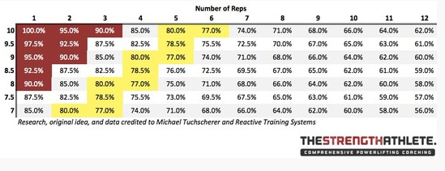

이표에서 역연산을 해서 다시 구하는 방법이 있을수도 있겠습니다만, 솔직히 그건 인간이 할짓이 못됩니다.
매우 복잡합니다. 솔직히 말하면.. 그냥 무거우면 무게좀 까시고 가벼우시면 무게좀 올리시면 됩니다. 초록색은 보조입니다.
보조는 아주 세밀하게 할필요는 없습니다.
혹여 너무 가볍게했다해도

막세트는 알피이 상관없이 걍 끝까지 조지기에 언더트레이닝이 될 확률을 희박합니다.

2초정지스쿼트. 1초정지 벤치 2초정지 벤치. 가슴핀벤치 이런거 안해보셨을텐데
넘 걱정하지마시고, 그냥 1회1셋씩 무게 올려나가면서 적절한 알피이 찾아보시면 됩니다.

